酿酒葡萄
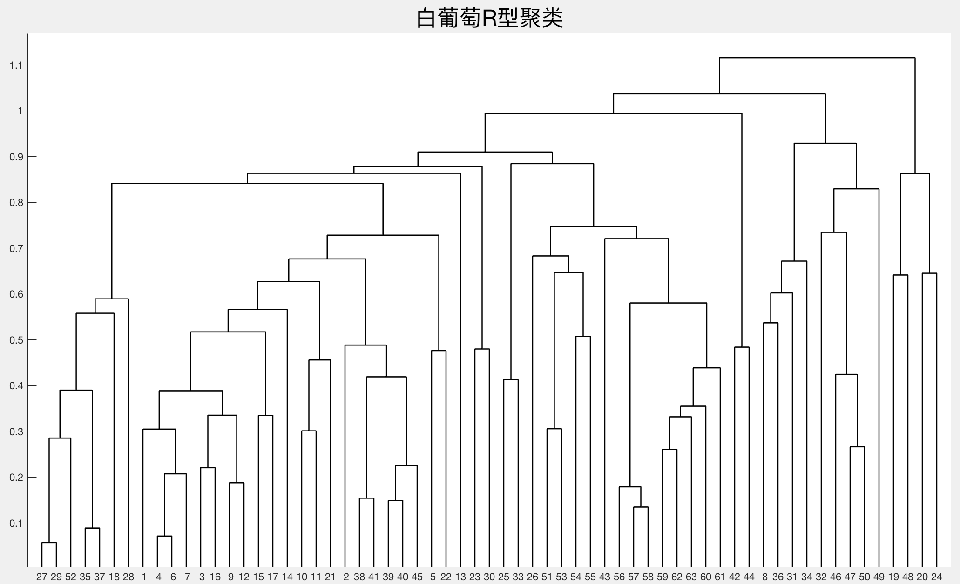
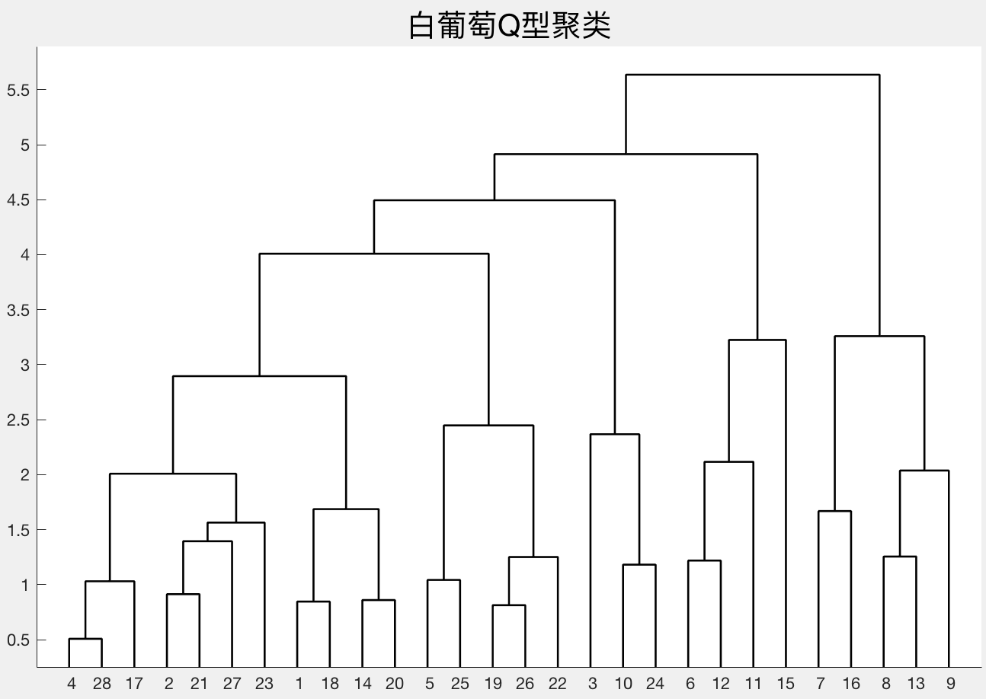
 |  | 1 | 2 | 3 | 4 | 5 | 6 | 7 | 8 | 9 | 10 | 11 | 12 | 13 | 14 | 15 | 16 | 17 | 18 | 19 | 20 | 21 | 22 | 23 | 24 | 25 | 26 | 27 | 28 | 29 | 30 | 31 | 32 | 33 | 34 | 35 | 36 | 37 | 38 | 39 | 40 | 41 | 42 | 43 | 44 | 45 | 46 | 47 | 48 | 49 | 50 | 51 | 52 | 53 | 54 | 55 | 56 | 57 | 58 | 59 | 60 | 61 | 62 | 63
 | 样品编号 | 天门冬氨酸 | 苏氨酸 | 丝氨酸 | 谷氨酸 | 脯氨酸 | 甘氨酸 | 丙氨酸 | 胱氨酸 | 缬氨酸 | 蛋氨酸 | 异亮氨酸 | 亮氨酸 | 酪氨酸 | 苯丙氨酸 | 赖氨酸 | 组氨酸 | 精氨酸 | 蛋白质mg/100g | VC含量（mg/L) | 花色苷mg/100g鲜重 | 酒石酸（g/L） | 苹果酸（g/L） | 柠檬酸（g/L） | 多酚氧化酶活力 | 褐变度 | DPPH自由基1/IC50（g/L） | 总酚(mmol/kg) | 单宁(mmol/kg) | 葡萄总黄酮（mmol/kg） | 反式白藜芦醇苷(mg/kg) | 顺式白藜芦醇苷(mg/kg) | 反式白藜芦醇(mg/kg) | 顺式白藜芦醇(mg/kg) | 杨梅黄酮(mg/kg) | 槲皮素(mg/kg) | 山萘酚(mg/kg) | 异鼠李素(mg/kg) | 总糖g/L | 果糖g/L | 葡萄糖g/L | 可溶性固形物g/l | PH值 | 可滴定酸（g/l） | 固酸比 | 干物质含量g/100g | 果穗质量/g | 百粒质量/g | 果梗比(%) | 出汁率(%) | 果皮质量（g） | L | H | C | 澄清度 | 色调 | 纯正度1 | 浓度1 | 质量1 | 纯正度2 | 浓度2 | 持久性2 | 质量2 | 平衡/整体评价
 | 红葡萄 | Asp(mg/100gfw) | Thr(mg/100gfw) | Ser(mg/100gfw) | Glu(mg/100gfw) | Pro(mg/100gfw) | Gly(mg/100gfw) | Ala(mg/100gfw) | Cyr(mg/100gfw) | Val(mg/100gfw) | Met(mg/100gfw) | Ile(mg/100gfw) | Leumg/100gfw | Tyrmg/100gfw | Phemg/100gfw | Lysmg/100gfw | Hismg/100gfw | Argmg/100gfw |  |  |  |  |  |  | E（A/min·g·ml） | ΔA/g*g*min*ml |  |  |  |  |  |  |  |  |  |  |  |  |  |  |  |  |  |  |  |  |  |  |  |  |  |  |  |  | 外观分析 |  | 香气分析 |  |  | 口感分析 |  |  |  | 平衡/整体评价
1 | 葡萄样品1 | 101.2192 | 393.4239 | 77.6058 | 266.6014 | 723.8787 | 177.3658 | 89.2798 | 24.8250 | 15.7423 | 17.1396 | 6.5799 | 10.8560 | 3.1798 | 5.0322 | 18.8509 | 9.9716 | 70.6633 | 553.1059 | 0.2510 | 408.0278 | 2.0600 | 18.2100 | 1.8300 | 33.7528 | 1119.8525 | 0.4301 | 23.6045 | 22.0190 | 9.4795 | 0.3880 | 2.5591 | 0.2481 | 0.0000 | 5.3048 | 7.8731 | 0.3648 | 4.1352 | 208.1746 | 110.1505 | 127.5172 | 226.4667 | 3.5600 | 5.8567 | 38.6560 | 25.9180 | 182.9300 | 123.6333 | 4.5067 | 78.4000 | 0.1100 | 24.0667 | 3.7590 | 0.8370 | 3.1 | 7.6 | 3.6 | 5.5 | 10.8 | 3.8 | 5.7 | 6 | 13.6 | 8.4
1 | 葡萄样品2 | 64.4254 | 140.6174 | 71.9417 | 39.2637 | 1560.9741 | 32.3827 | 11.1313 | 24.1058 | 20.6877 | 4.5993 | 9.4177 | 22.8173 | 1.3162 | 1.3024 | 15.4487 | 13.5696 | 74.1340 | 626.4781 | 0.0622 | 224.3667 | 9.9300 | 4.7500 | 0.7700 | 30.9043 | 762.5249 | 0.4644 | 26.8753 | 23.3613 | 13.8056 | 0.4527 | 3.8812 | 0.5552 | 0.0000 | 8.5109 | 11.5575 | 1.4199 | 5.9667 | 205.0000 | 113.4981 | 115.6382 | 228.8000 | 3.9533 | 5.1933 | 44.0527 | 25.9860 | 81.6167 | 98.3000 | 3.8333 | 77.5000 | 0.1633 | 26.0700 | -0.3580 | 1.4457 | 3.1 | 7 | 4.5 | 5.6 | 12 | 4.1 | 6 | 6 | 16.6 | 9.1
1 | 葡萄样品3 | 108.0710 | 222.3503 | 173.0820 | 67.5388 | 7472.2838 | 55.7871 | 75.3437 | 13.1796 | 19.5965 | 7.8448 | 7.8182 | 18.1685 | 2.7650 | 6.2705 | 31.2062 | 16.5144 | 79.8670 | 585.0456 | 0.3150 | 157.9393 | 8.0800 | 2.9600 | 1.0500 | 19.3029 | 266.6398 | 0.4090 | 21.6848 | 20.3729 | 10.7943 | 0.3538 | 4.2540 | 0.1557 | 0.0000 | 19.9773 | 115.7318 | 6.4819 | 22.8018 | 256.1905 | 132.2090 | 141.5493 | 257.6333 | 3.9100 | 7.1600 | 35.9937 | 28.9973 | 83.1300 | 105.4000 | 5.5967 | 71.8333 | 0.1700 | 25.5000 | -1.6013 | 1.2507 | 3.4 | 6.8 | 4.2 | 6.2 | 12.2 | 4.4 | 6.1 | 6.1 | 16.3 | 8.9
1 | 葡萄样品4 | 79.3906 | 133.8322 | 158.7390 | 156.7196 | 1182.2334 | 93.2324 | 89.3617 | 46.7003 | 21.9449 | 6.5549 | 15.7898 | 20.7459 | 2.5281 | 6.0752 | 18.9073 | 17.4516 | 72.5328 | 529.8230 | 0.0967 | 79.6851 | 3.7700 | 5.2300 | 0.5500 | 15.5337 | 72.9049 | 0.2655 | 10.6984 | 8.6384 | 4.4817 | 0.2875 | 2.8498 | 0.1024 | 0.1723 | 4.1832 | 16.0873 | 2.2321 | 4.4653 | 189.7222 | 109.3162 | 128.4499 | 203.3333 | 3.2900 | 7.1067 | 28.6096 | 23.7213 | 137.9700 | 174.7000 | 3.2633 | 52.9667 | 0.1740 | 25.9833 | -52.6993 | 1.8907 | 3.5 | 6.4 | 4.2 | 6.1 | 12.2 | 3.9 | 5.3 | 5.7 | 15.1 | 8.8
1 | 葡萄样品5 | 52.2813 | 145.0896 | 164.0470 | 102.4255 | 816.0796 | 86.8321 | 69.5369 | 18.6448 | 33.6682 | 16.4641 | 30.4823 | 21.6882 | 3.3799 | 5.3033 | 47.7695 | 29.7382 | 166.8966 | 585.6130 | 0.0405 | 120.6061 | 9.4900 | 3.7700 | 1.4400 | 31.5357 | 143.5133 | 0.3961 | 17.6178 | 14.4858 | 10.2747 | 0.2341 | 0.0000 | 0.4032 | 0.0000 | 1.9795 | 4.3126 | 0.3580 | 0.0000 | 209.6627 | 99.5848 | 95.8751 | 212.9333 | 3.6367 | 6.6533 | 32.0027 | 24.0837 | 515.4633 | 254.2333 | 2.9900 | 65.6333 | 0.2700 | 26.3333 | -5.0337 | 0.9633 | 3.6 | 7.2 | 4.1 | 5.4 | 11.4 | 4.1 | 5.6 | 6.1 | 15.7 | 8.9
1 | 葡萄样品6 | 68.0130 | 102.4177 | 75.7779 | 80.5962 | 2932.7607 | 18.0067 | 19.3925 | 23.1714 | 12.6310 | 2.6480 | 10.5165 | 7.9003 | 2.4593 | 2.2698 | 10.0028 | 9.7679 | 43.2050 | 536.6428 | 0.0749 | 46.1863 | 2.8300 | 2.2100 | 0.0000 | 36.7739 | 115.9427 | 0.2750 | 10.6715 | 15.1730 | 6.8384 | 0.2536 | 1.8498 | 0.0997 | 0.0000 | 1.0556 | 5.7646 | 0.9070 | 0.0000 | 244.3849 | 108.7977 | 115.0194 | 246.1333 | 3.2867 | 9.3133 | 26.4266 | 27.3763 | 202.2367 | 171.9667 | 2.6367 | 71.9333 | 0.1933 | 25.1633 | 17.1160 | 1.8220 | 3.5 | 5.2 | 3.9 | 5 | 11.2 | 3.9 | 5.2 | 5.6 | 14.2 | 8.6
1 | 葡萄样品7 | 65.0991 | 267.7593 | 239.2030 | 208.9715 | 1096.2823 | 74.0594 | 89.5648 | 18.1896 | 46.9835 | 11.3563 | 18.0337 | 33.8429 | 1.8641 | 2.6332 | 26.3630 | 36.7531 | 107.2128 | 487.1719 | 0.1305 | 60.7665 | 5.8200 | 7.7400 | 0.5400 | 25.5914 | 433.7508 | 0.1756 | 9.2144 | 5.6192 | 3.4682 | 0.0000 | 0.5550 | 0.0678 | 0.0000 | 3.1714 | 6.4797 | 0.2136 | 0.0000 | 209.8611 | 142.4370 | 161.5131 | 211.3667 | 3.1800 | 8.1367 | 25.9792 | 26.4377 | 63.6100 | 168.8333 | 4.7833 | 71.5000 | 0.1413 | 25.6067 | -6.2733 | 2.0897 | 3.5 | 4 | 3.7 | 5.2 | 11.2 | 3.7 | 5.4 | 5.7 | 14.5 | 8.4
1 | 葡萄样品8 | 72.0857 | 345.8721 | 44.2334 | 176.0211 | 962.0112 | 150.7325 | 42.6300 | 6.4264 | 20.8392 | 9.7983 | 16.2204 | 19.3793 | 2.5797 | 3.4187 | 15.9292 | 10.1111 | 31.6325 | 558.5460 | 0.1805 | 241.3969 | 5.7100 | 13.5500 | 2.5100 | 50.4339 | 1305.5948 | 0.4148 | 15.2406 | 22.4890 | 8.4832 | 5.2833 | 0.0000 | 0.5490 | 0.1162 | 11.6300 | 73.2112 | 18.0987 | 12.6146 | 198.8492 | 94.3361 | 102.6536 | 226.4667 | 2.9200 | 6.4733 | 34.9896 | 25.6203 | 213.0867 | 181.0667 | 6.4067 | 59.5667 | 0.2600 | 26.8500 | -1.9550 | 0.9870 | 3.4 | 6.8 | 4 | 5 | 10.4 | 3.7 | 4.9 | 5.5 | 13.9 | 8.4
1 | 葡萄样品9 | 72.8900 | 113.9386 | 110.6138 | 110.5286 | 1334.1858 | 95.1833 | 42.7962 | 7.0673 | 33.4910 | 15.1492 | 24.8167 | 26.6113 | 5.1918 | 8.9727 | 32.6130 | 34.7400 | 160.4433 | 700.8280 | 0.5120 | 240.8433 | 13.2300 | 4.1200 | 1.1000 | 16.8687 | 424.1084 | 0.6658 | 30.1140 | 24.3623 | 20.4901 | 0.4232 | 3.0223 | 0.9035 | 0.5578 | 11.0634 | 33.1717 | 2.7706 | 11.5350 | 193.6905 | 98.7011 | 96.2240 | 203.3667 | 3.7400 | 5.8833 | 34.5758 | 23.7613 | 186.6167 | 138.0667 | 5.3067 | 77.9667 | 0.1300 | 23.8100 | -1.7573 | 1.4960 | 3.6 | 7.4 | 5 | 6.9 | 13.6 | 4.2 | 6.1 | 6 | 16 | 9.4
1 | 葡萄样品10 | 87.5228 | 114.2931 | 130.8653 | 126.7131 | 477.4962 | 88.1419 | 60.4974 | 5.7547 | 25.3062 | 4.0028 | 10.5625 | 20.0468 | 1.2056 | 2.9724 | 39.0447 | 18.5317 | 125.8754 | 545.3050 | 10.2500 | 44.2034 | 2.4500 | 2.3000 | 0.2400 | 10.4266 | 459.5685 | 0.3255 | 9.4759 | 16.6877 | 4.6315 | 0.5267 | 11.1401 | 0.4847 | 0.1556 | 10.3672 | 10.2736 | 5.7455 | 2.3613 | 167.2024 | 79.3794 | 82.0414 | 181.2267 | 3.6500 | 6.6733 | 27.1584 | 19.6760 | 255.4400 | 200.8000 | 4.5900 | 71.7000 | 0.2000 | 27.1000 | -2.2253 | 2.5387 | 3.8 | 6.8 | 4.4 | 4.8 | 11.8 | 3.8 | 5.1 | 5.7 | 14.2 | 8.4
1 | 葡萄样品11 | 94.4235 | 111.6691 | 141.5770 | 186.5165 | 1150.0943 | 158.3565 | 83.1595 | 33.2133 | 23.9341 | 7.1662 | 13.4430 | 18.0690 | 3.5322 | 4.6221 | 29.0883 | 17.7078 | 255.1881 | 542.6623 | 0.0763 | 7.7873 | 9.2900 | 8.6100 | 1.9000 | 14.2601 | 91.4683 | 0.2790 | 6.0747 | 4.5430 | 2.5169 | 0.2697 | 26.3354 | 0.2457 | 0.0000 | 17.1978 | 0.0000 | 7.4027 | 0.9747 | 209.5635 | 113.9523 | 123.9390 | 210.2000 | 3.5333 | 5.4967 | 38.2436 | 24.5270 | 177.8300 | 118.8000 | 3.4100 | 58.4100 | 0.1020 | 28.0267 | 3.2517 | 12.7707 | 3.6 | 3.4 | 3.8 | 5.9 | 11 | 3.4 | 4.6 | 5.4 | 12.4 | 8.1
1 | 葡萄样品12 | 63.3240 | 71.6796 | 69.3468 | 47.8854 | 2127.9084 | 36.8408 | 13.9839 | 17.0589 | 19.0354 | 3.9581 | 16.0494 | 14.6031 | 5.1745 | 5.9125 | 6.2136 | 3.2884 | 15.4896 | 493.4599 | 0.0648 | 32.3426 | 6.0800 | 5.3300 | 1.1300 | 21.0796 | 132.2162 | 0.1973 | 12.0590 | 7.1690 | 3.8967 | 0.0999 | 0.5447 | 0.0517 | 0.0000 | 1.6788 | 0.0000 | 0.8014 | 0.0000 | 247.6587 | 124.6614 | 137.4932 | 261.1000 | 3.4333 | 8.5367 | 30.5841 | 27.6143 | 191.9467 | 187.7333 | 2.3967 | 63.3000 | 0.2433 | 26.5733 | -34.5123 | 2.0507 | 3.5 | 5.2 | 3.7 | 4.9 | 11.2 | 4 | 6 | 5.7 | 15.4 | 8.7
1 | 葡萄样品13 | 54.3016 | 110.6332 | 80.6489 | 72.3175 | 621.2542 | 41.2506 | 28.3857 | 16.7599 | 37.6728 | 15.1106 | 21.4965 | 36.3575 | 4.0198 | 2.5040 | 39.2714 | 28.7705 | 167.6837 | 606.2035 | 0.0152 | 65.3239 | 4.3000 | 0.8300 | 1.1500 | 28.0762 | 99.8810 | 0.4406 | 14.3853 | 9.8220 | 7.3305 | 0.6954 | 10.0504 | 0.1168 | 0.0000 | 9.1378 | 3.0879 | 18.3306 | 10.2022 | 197.8571 | 110.4207 | 101.8163 | 203.3667 | 3.8600 | 4.3367 | 23.7499 | 23.3527 | 159.9700 | 147.9667 | 4.6733 | 68.1000 | 0.1600 | 27.5300 | 0.0437 | 1.9083 | 3.7 | 5.8 | 4.8 | 5.5 | 12 | 4 | 5 | 5.5 | 13.9 | 8.6
1 | 葡萄样品14 | 71.2736 | 56.4082 | 104.4998 | 64.2828 | 677.7822 | 39.0880 | 51.4263 | 22.2298 | 15.7292 | 1.6963 | 12.6677 | 11.6633 | 1.1189 | 3.3692 | 14.7650 | 12.0450 | 62.0329 | 599.8288 | 0.0598 | 140.2568 | 5.7300 | 4.1200 | 1.6300 | 41.5769 | 991.0459 | 0.3597 | 14.6575 | 13.9405 | 7.8085 | 0.6605 | 5.0650 | 0.4616 | 0.1255 | 7.1233 | 113.2583 | 11.1582 | 3.0977 | 191.5079 | 120.4437 | 134.8917 | 193.8667 | 3.3900 | 5.4000 | 35.9034 | 24.0600 | 209.1067 | 136.2667 | 4.6033 | 66.1533 | 0.2550 | 25.4133 | -2.7200 | 1.3730 | 3.3 | 7.4 | 4.2 | 5.8 | 11.8 | 3.8 | 5.6 | 5.7 | 15.7 | 9.3
1 | 葡萄样品15 | 85.2017 | 223.1187 | 226.6037 | 172.6867 | 817.5680 | 96.0172 | 100.8641 | 34.2169 | 35.0821 | 10.7193 | 23.9062 | 41.2589 | 2.1042 | 7.5428 | 48.4292 | 31.4449 | 186.0658 | 524.6127 | 0.0681 | 52.7920 | 6.2300 | 3.6300 | 2.0600 | 25.7426 | 157.9974 | 0.2189 | 11.9007 | 25.4170 | 5.5113 | 0.0983 | 0.0000 | 0.1123 | 0.0000 | 0.4715 | 8.5003 | 0.7461 | 0.0000 | 179.1071 | 105.7551 | 103.1778 | 214.8667 | 3.1867 | 8.5667 | 25.0928 | 25.0120 | 159.3100 | 174.4667 | 2.9033 | 67.6967 | 0.2130 | 25.5267 | 27.9137 | 1.9853 | 3.6 | 6.4 | 3.1 | 5.6 | 10.2 | 3.8 | 5.1 | 5.5 | 14.2 | 8.2
1 | 葡萄样品16 | 73.3410 | 110.7170 | 110.4882 | 112.0519 | 679.2525 | 46.9489 | 40.0839 | 27.0786 | 23.8825 | 3.9741 | 14.3097 | 19.1686 | 3.5637 | 12.9100 | 42.0290 | 28.1274 | 181.6934 | 583.3737 | 0.0833 | 60.6602 | 9.0300 | 7.2800 | 2.3800 | 13.6479 | 529.9693 | 0.2367 | 11.2139 | 10.0862 | 9.1567 | 0.3352 | 4.1207 | 0.0997 | 0.0000 | 2.1607 | 1.2330 | 3.1758 | 1.6204 | 204.0079 | 92.7846 | 96.4907 | 205.6333 | 3.2967 | 4.9233 | 41.7607 | 22.3457 | 119.1733 | 109.3333 | 3.7933 | 71.8333 | 0.1350 | 26.1133 | -10.3580 | 1.4327 | 3.2 | 6.8 | 3.8 | 5.1 | 11.8 | 4 | 5.5 | 5.8 | 15.1 | 8.8
1 | 葡萄样品17 | 107.1896 | 95.6057 | 89.1485 | 100.9672 | 806.5634 | 62.4196 | 44.8482 | 26.3767 | 32.1099 | 5.4867 | 20.1426 | 28.5174 | 4.6727 | 10.1241 | 47.1572 | 24.2243 | 175.9881 | 548.8334 | 0.0560 | 59.4236 | 5.8800 | 5.1100 | 0.8800 | 17.1739 | 129.5808 | 0.3585 | 15.3358 | 15.7303 | 8.7008 | 0.4141 | 0.1513 | 0.1452 | 0.0000 | 2.4230 | 37.4406 | 1.8801 | 2.0684 | 212.7381 | 128.7051 | 142.7987 | 238.2000 | 3.4300 | 8.6600 | 27.5120 | 26.2763 | 446.6367 | 264.1000 | 2.7967 | 71.5333 | 0.3300 | 25.4000 | 5.6623 | 1.2627 | 3.4 | 6.8 | 4.8 | 6.3 | 12.2 | 4.2 | 6.1 | 6.3 | 15.4 | 9
1 | 葡萄样品18 | 32.4537 | 71.4870 | 52.0640 | 38.2219 | 2097.6134 | 24.3100 | 10.0052 | 11.4225 | 10.8461 | 1.5950 | 4.6153 | 4.4427 | 1.3361 | 2.7614 | 5.9958 | 3.8295 | 14.5361 | 513.8167 | 0.1115 | 40.2277 | 3.6000 | 5.5900 | 0.5200 | 27.0770 | 158.8699 | 0.2256 | 7.3809 | 5.3882 | 5.2446 | 0.1150 | 0.0000 | 0.3011 | 0.0000 | 0.7413 | 5.3097 | 0.4650 | 0.0000 | 226.0317 | 125.6108 | 140.1619 | 226.5667 | 3.2667 | 8.0333 | 28.2070 | 26.3377 | 196.0067 | 208.4000 | 2.5967 | 63.0667 | 0.1600 | 25.5200 | 45.1397 | 2.8797 | 3.6 | 4.2 | 3.3 | 4.8 | 10.6 | 3.8 | 5.3 | 5.9 | 15.1 | 8.8
1 | 葡萄样品19 | 72.9416 | 96.1336 | 91.1079 | 68.6998 | 1438.0846 | 165.6633 | 68.0543 | 32.0676 | 41.5749 | 4.4397 | 8.7558 | 30.1034 | 1.9162 | 2.3510 | 29.2182 | 26.2258 | 244.6911 | 544.4615 | 0.0723 | 115.7041 | 5.5600 | 4.2700 | 0.1300 | 30.4079 | 202.9624 | 0.3796 | 17.4259 | 13.7000 | 9.4540 | 0.1714 | 2.8794 | 0.1774 | 0.5925 | 0.9536 | 24.8774 | 1.6704 | 3.7635 | 205.7937 | 107.6005 | 112.7320 | 214.9000 | 3.5733 | 6.8133 | 31.5372 | 23.4413 | 173.0933 | 168.8333 | 6.3167 | 67.4333 | 0.1623 | 27.1933 | -8.6720 | 1.7283 | 3.5 | 7 | 4.4 | 5.9 | 12.2 | 3.9 | 5.3 | 6 | 15.7 | 8.7
1 | 葡萄样品20 | 73.4856 | 157.3159 | 131.4539 | 177.9124 | 754.8928 | 9.8928 | 100.6990 | 12.6188 | 42.0410 | 17.1715 | 29.9627 | 44.7437 | 3.0308 | 2.7866 | 76.8872 | 59.4129 | 537.2787 | 559.3323 | 0.0241 | 23.5230 | 3.5100 | 0.9200 | 0.4400 | 12.4386 | 89.7704 | 0.2819 | 12.6770 | 8.1149 | 8.1551 | 0.2292 | 1.1778 | 0.0000 | 0.1383 | 6.8910 | 1.4336 | 1.3017 | 0.0000 | 193.1944 | 114.5366 | 112.8009 | 209.1000 | 3.8100 | 5.1667 | 40.4793 | 22.9333 | 307.1433 | 334.3000 | 3.1533 | 59.5333 | 0.2317 | 27.0867 | -14.0243 | 2.0980 | 3.6 | 4.8 | 4.9 | 6.8 | 13.2 | 4.2 | 6.1 | 6 | 16.9 | 9.3
1 | 葡萄样品21 | 69.4921 | 180.0271 | 194.1072 | 107.7272 | 5144.8121 | 62.2250 | 16.3635 | 53.6365 | 41.4558 | 13.6589 | 16.1240 | 34.2795 | 2.5377 | 2.2264 | 92.4084 | 41.0429 | 233.2508 | 563.7941 | 0.0504 | 89.2816 | 15.5100 | 2.9300 | 2.3800 | 18.1232 | 194.2621 | 0.3793 | 16.1923 | 13.6130 | 7.5145 | 0.6441 | 6.4366 | 0.6318 | 0.1348 | 1.8973 | 36.0374 | 2.6273 | 6.6576 | 205.7937 | 121.8252 | 137.2853 | 216.9000 | 3.5633 | 6.7833 | 31.9917 | 26.9477 | 147.6600 | 106.1000 | 4.7433 | 60.4000 | 0.1083 | 25.1800 | 9.1663 | 1.2170 | 3.2 | 7 | 3.7 | 5.9 | 11.8 | 4 | 5.8 | 6.1 | 15.7 | 9
1 | 葡萄样品22 | 110.5168 | 207.2585 | 251.1130 | 237.6992 | 863.9912 | 197.3224 | 70.8626 | 43.7686 | 58.8038 | 11.8556 | 66.9334 | 66.9785 | 6.6753 | 5.2526 | 44.6087 | 43.5835 | 220.5820 | 488.7123 | 0.0742 | 74.0266 | 6.4900 | 7.7300 | 0.7700 | 21.8244 | 417.6653 | 0.2837 | 16.4423 | 12.1551 | 7.8461 | 0.2054 | 3.4485 | 0.1014 | 0.5339 | 0.7368 | 12.7332 | 0.3303 | 0.0000 | 224.1468 | 105.9940 | 120.4050 | 234.7000 | 3.6467 | 5.9667 | 39.3608 | 25.6743 | 106.6133 | 115.8333 | 3.3200 | 57.4333 | 0.1470 | 25.9400 | -23.4957 | 1.5217 | 3.4 | 6 | 4.3 | 6.2 | 11.6 | 3.9 | 5.6 | 5.7 | 16 | 8.9
1 | 葡萄样品23 | 120.8563 | 138.1468 | 159.4718 | 131.5409 | 1341.1236 | 106.7135 | 78.8714 | 35.5121 | 42.2731 | 11.3984 | 18.6073 | 35.5387 | 10.4896 | 6.5482 | 33.9515 | 18.5496 | 48.9455 | 543.5740 | 0.0968 | 172.6258 | 4.0800 | 5.2000 | 0.3900 | 16.4061 | 427.0281 | 0.5725 | 29.7042 | 24.2569 | 24.2949 | 0.6897 | 7.3749 | 0.3879 | 1.5154 | 6.6115 | 24.4963 | 0.8755 | 12.7643 | 207.6786 | 99.5387 | 113.0253 | 208.7667 | 3.3900 | 6.9067 | 30.2326 | 23.3833 | 278.7500 | 219.0667 | 3.8367 | 77.4667 | 0.2333 | 26.6467 | -4.4593 | 1.4780 | 3.6 | 7.8 | 4.6 | 6.7 | 13.8 | 4.4 | 6.4 | 5.8 | 15.1 | 8.9
1 | 葡萄样品24 | 58.6030 | 160.8129 | 148.5793 | 59.2344 | 797.5533 | 88.5556 | 79.4002 | 34.0726 | 30.3236 | 6.1878 | 11.2155 | 8.5951 | 1.8587 | 2.4692 | 24.4159 | 17.4625 | 79.1634 | 525.8201 | 0.0328 | 144.8807 | 8.3600 | 4.6000 | 1.7000 | 15.0659 | 144.7291 | 0.2830 | 8.7509 | 14.4166 | 8.2056 | 0.3213 | 2.3958 | 0.2175 | 0.0000 | 5.8396 | 4.2509 | 1.0199 | 3.2699 | 201.8254 | 113.6821 | 130.8302 | 203.3333 | 3.6067 | 7.2667 | 27.9833 | 25.8153 | 517.4544 | 237.3667 | 2.9900 | 76.7333 | 0.2467 | 25.9667 | -3.7480 | 0.9517 | 3.5 | 6.6 | 4.2 | 5.8 | 12 | 3.9 | 5.7 | 5.9 | 15.1 | 8.8
1 | 葡萄样品25 | 73.2779 | 130.8133 | 115.8472 | 150.5669 | 479.1744 | 88.0283 | 57.0179 | 41.9655 | 26.1540 | 4.3777 | 15.9409 | 20.8490 | 1.4556 | 3.4340 | 36.1947 | 16.0487 | 122.4030 | 537.0842 | 0.0638 | 49.6434 | 2.8700 | 2.4800 | 0.1600 | 14.2796 | 140.9459 | 0.3509 | 11.5024 | 9.3243 | 5.3731 | 0.1961 | 1.4257 | 0.2187 | 0.2883 | 0.3276 | 24.6144 | 2.6973 | 2.5719 | 150.3373 | 80.3004 | 75.7377 | 194.6333 | 3.3833 | 8.5333 | 22.8088 | 18.5153 | 288.6900 | 251.3000 | 4.0967 | 58.5000 | 0.2203 | 27.0967 | -1.7360 | 1.8287 | 3.7 | 6.6 | 4.3 | 5.2 | 11.6 | 3.9 | 4.8 | 5.6 | 13.9 | 8.6
1 | 葡萄样品26 | 58.9988 | 95.6558 | 74.4725 | 47.8279 | 147.7038 | 22.8093 | 28.7216 | 14.9359 | 19.4870 | 4.3029 | 18.4154 | 23.3347 | 5.7592 | 3.9785 | 37.2859 | 33.4547 | 194.5387 | 587.2933 | 0.4160 | 58.4692 | 7.1500 | 1.4000 | 0.8200 | 32.0263 | 82.3587 | 0.3172 | 7.3477 | 3.7779 | 3.3835 | 0.0947 | 1.8324 | 0.1591 | 0.0000 | 5.3157 | 6.0111 | 1.8146 | 0.7752 | 173.3532 | 89.1202 | 108.2567 | 195.7333 | 3.6833 | 4.5800 | 42.7353 | 19.7583 | 793.4667 | 245.5000 | 3.3533 | 68.3000 | 0.2300 | 27.9967 | -1.1747 | 1.3810 | 3.7 | 7.4 | 4.5 | 5.6 | 12 | 4.1 | 5.5 | 5.9 | 14.5 | 8.8
1 | 葡萄样品27 | 51.4519 | 132.5469 | 79.0623 | 48.3606 | 418.0097 | 29.2492 | 28.5802 | 9.9643 | 28.7368 | 5.4035 | 10.4682 | 32.7471 | 7.4404 | 4.7641 | 27.4580 | 24.4428 | 149.1894 | 528.3311 | 0.0908 | 34.1903 | 6.2300 | 1.3900 | 1.2600 | 23.0348 | 592.1986 | 0.2649 | 8.8971 | 10.3096 | 4.7112 | 0.1659 | 1.1466 | 0.2566 | 0.0000 | 5.9423 | 5.1734 | 4.8652 | 0.0000 | 196.6667 | 113.4686 | 99.7475 | 206.9000 | 3.3700 | 6.9733 | 29.6696 | 23.3290 | 282.0867 | 148.7333 | 3.5067 | 59.5000 | 0.1997 | 28.7900 | -10.3933 | 2.8973 | 3.7 | 6.2 | 4.1 | 5.4 | 12 | 4.2 | 5.2 | 5.9 | 16 | 8.8
 | 白葡萄
2 | 葡萄样品1 | 62.3131 | 134.0713 | 77.1554 | 59.4100 | 589.1939 | 50.5374 | 15.2021 | 5.2214 | 27.0718 | 0.1519 | 10.9457 | 20.7383 | 4.4650 | 2.7526 | 27.8160 | 24.6881 | 140.4907 | 496.4567 | 0.7870 | 0.8191 | 6.0400 | 3.3400 | 0.4500 | 51.3440 | 179.7032 | 0.3267 | 5.3364 | 2.9474 | 2.5575 | 0.0000 | 0.1549 | 0.0000 | 0.0000 | 0.3977 | 0.0000 | 0.0000 | 0.0000 | 175.0397 | 92.0626 | 94.7866 | 199.8667 | 3.3400 | 8.2267 | 24.2952 | 20.5187 | 275.0567 | 225.5000 | 4.1433 | 72.6567 | 0.2413 | 36.2033 | -0.1073 | 11.8133 | 3.5 | 6.6 | 4.6 | 6.1 | 12.8 | 4.8 | 6.3 | 6.6 | 17.2 | 9.4
2 | 葡萄样品2 | 71.8712 | 130.6237 | 149.9799 | 160.7243 | 742.0523 | 150.7445 | 70.1006 | 30.7404 | 44.7887 | 2.8072 | 12.0040 | 19.0624 | 15.1952 | 2.4101 | 58.6720 | 14.1449 | 150.2213 | 538.4508 | 0.0575 | 0.4041 | 5.4200 | 3.0000 | 1.3700 | 10.2782 | 79.2390 | 0.3061 | 5.0900 | 2.2391 | 1.3341 | 0.0759 | 2.8912 | 0.0707 | 0.0000 | 1.2225 | 0.4402 | 0.0000 | 0.0000 | 207.7778 | 103.4777 | 118.8007 | 210.2667 | 3.7200 | 4.6733 | 45.0313 | 21.8500 | 95.9433 | 172.5333 | 3.9600 | 69.3700 | 0.1923 | 37.1833 | -0.2297 | 14.4843 | 3.5 | 7.4 | 4.3 | 6.2 | 12.2 | 4.7 | 5.7 | 6 | 16.6 | 9.2
2 | 葡萄样品3 | 121.2787 | 208.8230 | 286.8807 | 210.2795 | 3217.9610 | 143.1648 | 76.4832 | 16.7216 | 54.3609 | 6.0580 | 20.1738 | 40.1113 | 3.7765 | 10.8131 | 93.4488 | 72.1138 | 385.3287 | 467.2388 | 0.1710 | 2.7901 | 11.7900 | 9.6300 | 0.0000 | 12.5710 | 43.2176 | 0.2837 | 6.9717 | 2.9901 | 3.8087 | 0.0000 | 1.3572 | 0.0000 | 0.0000 | 1.0463 | 0.0000 | 0.5870 | 0.0000 | 180.5952 | 112.3221 | 120.1070 | 214.9333 | 3.8200 | 3.8233 | 56.1969 | 24.1443 | 213.2233 | 164.2333 | 3.7367 | 74.3700 | 0.2530 | 37.4867 | -0.0107 | 13.2487 | 3.1 | 6.6 | 4.4 | 6 | 12.6 | 4.4 | 5.8 | 6.5 | 16.9 | 9.3
2 | 葡萄样品4 | 89.0564 | 181.1381 | 186.9175 | 133.6621 | 678.0074 | 77.1098 | 59.5778 | 9.3944 | 48.1742 | 6.5706 | 23.2571 | 40.7270 | 1.0500 | 4.4102 | 87.5048 | 48.8724 | 362.1599 | 496.2014 | 0.5760 | 2.0318 | 6.9200 | 4.0400 | 0.8600 | 32.5511 | 25.3398 | 0.3685 | 5.2485 | 3.1477 | 1.5476 | 0.1301 | 0.3997 | 0.0000 | 0.0000 | 1.3188 | 0.0000 | 0.0000 | 0.0000 | 206.8849 | 105.3095 | 107.1330 | 209.0667 | 3.6667 | 5.9967 | 34.8683 | 24.4655 | 110.9867 | 116.0000 | 3.6400 | 72.3500 | 0.1239 | 43.7233 | -1.1877 | 18.9267 | 3.4 | 7 | 4.5 | 5.6 | 12 | 4.7 | 6.3 | 6.6 | 17.5 | 9.3
2 | 葡萄样品5 | 37.2389 | 232.8362 | 158.2329 | 99.7197 | 1559.1747 | 62.7908 | 110.1979 | 13.2606 | 51.4885 | 5.6159 | 22.8833 | 32.7768 | 7.9744 | 1.9438 | 37.5803 | 30.5320 | 142.2997 | 467.2032 | 0.1095 | 0.3878 | 9.2000 | 6.5400 | 5.4000 | 14.2979 | 137.6356 | 0.2462 | 6.3230 | 2.6259 | 2.3786 | 0.1464 | 0.9667 | 0.0490 | 0.0000 | 3.1705 | 0.0000 | 0.0000 | 0.0000 | 202.9167 | 128.1205 | 127.8992 | 219.5667 | 3.6700 | 7.2033 | 30.4728 | 25.0967 | 112.7767 | 143.5000 | 4.1533 | 69.2467 | 0.2637 | 42.4100 | -1.8603 | 19.8870 | 3.4 | 7.2 | 5.1 | 7 | 13.6 | 4.6 | 6.6 | 6.6 | 17.8 | 9.6
2 | 葡萄样品6 | 83.9937 | 181.7562 | 181.5589 | 131.7308 | 687.2569 | 74.9591 | 83.7964 | 31.4000 | 46.7903 | 6.5688 | 26.7604 | 40.9514 | 12.3722 | 4.0438 | 22.8665 | 17.9034 | 165.6202 | 499.0801 | 0.2545 | 0.8344 | 8.3200 | 5.6800 | 0.3300 | 14.8277 | 143.4934 | 0.3369 | 10.5414 | 4.5020 | 6.3604 | 0.0000 | 1.7272 | 0.0000 | 0.0000 | 2.2533 | 2.8734 | 2.9597 | 0.0000 | 186.4484 | 104.3192 | 115.8051 | 196.4333 | 3.6400 | 7.8100 | 25.1516 | 23.5724 | 296.7133 | 171.9000 | 4.9933 | 78.5133 | 0.2033 | 39.2567 | 1.0833 | 14.1600 | 3.4 | 5.6 | 4.6 | 6.3 | 12.8 | 4.5 | 6.2 | 6.3 | 16.6 | 9.2
2 | 葡萄样品7 | 61.0799 | 137.6142 | 134.4987 | 137.4092 | 701.8037 | 43.3298 | 49.2738 | 17.5697 | 30.2899 | 2.5289 | 8.3257 | 24.4401 | 8.4528 | 5.4029 | 47.3062 | 28.3427 | 253.6250 | 560.3425 | 0.2140 | 2.4772 | 4.2400 | 7.1100 | 1.3600 | 17.3097 | 75.8867 | 0.3709 | 10.2670 | 4.7289 | 6.8243 | 0.0819 | 0.9301 | 0.0990 | 0.1241 | 3.0302 | 0.0000 | 1.7650 | 0.0000 | 161.7460 | 114.9419 | 127.2577 | 174.3667 | 3.1867 | 7.4200 | 23.4998 | 23.9070 | 234.9000 | 178.2667 | 2.8600 | 68.4000 | 0.1697 | 40.9933 | 1.8433 | 15.0170 | 3.3 | 6.6 | 4.6 | 6.3 | 12.4 | 4.4 | 6.2 | 6.1 | 15.7 | 8.6
2 | 葡萄样品8 | 66.5842 | 101.3324 | 96.2953 | 54.1095 | 399.4266 | 40.5723 | 42.1857 | 12.3763 | 46.0029 | 4.8285 | 20.4672 | 35.3581 | 1.7059 | 7.2881 | 91.0614 | 16.9609 | 190.6622 | 493.7389 | 0.0313 | 2.8642 | 7.5900 | 2.1100 | 2.7100 | 58.7308 | 189.6670 | 0.1045 | 5.1345 | 1.6722 | 2.8383 | 0.0000 | 0.0000 | 0.1365 | 0.0000 | 4.0099 | 0.8686 | 0.7294 | 0.0000 | 157.7778 | 98.0252 | 98.1310 | 174.8000 | 3.8000 | 4.2467 | 41.1703 | 21.3600 | 285.0633 | 235.5333 | 3.7500 | 78.8000 | 0.2003 | 35.8000 | -6.5637 | 8.9960 | 3.4 | 6.6 | 4.4 | 5.6 | 12 | 4.5 | 5.5 | 5.8 | 15.4 | 9.1
2 | 葡萄样品9 | 65.8865 | 171.9208 | 156.4855 | 63.9127 | 800.5865 | 59.5308 | 93.2833 | 8.7283 | 39.0306 | 6.6360 | 15.7986 | 25.5217 | 12.3167 | 2.8348 | 57.6754 | 28.5535 | 279.6921 | 482.8555 | 0.0500 | 3.6848 | 10.2900 | 3.7700 | 3.9700 | 32.3102 | 44.9761 | 0.3787 | 5.8143 | 4.4339 | 2.7849 | 0.0000 | 0.0000 | 0.0867 | 0.0000 | 0.0000 | 0.0000 | 0.7518 | 0.0000 | 209.4643 | 99.6895 | 120.7252 | 228.9000 | 3.7033 | 4.0700 | 56.2182 | 25.2310 | 138.2267 | 127.5000 | 3.8533 | 64.5733 | 0.1633 | 38.3433 | -1.7197 | 13.7930 | 3.6 | 7.4 | 5 | 7.1 | 14.2 | 4.7 | 6.3 | 6.1 | 16.6 | 9.4
2 | 葡萄样品10 | 120.8798 | 204.8523 | 141.1490 | 212.5279 | 823.1779 | 106.4938 | 75.2856 | 16.0131 | 20.5680 | 6.3841 | 25.5962 | 9.7899 | 2.0697 | 9.0039 | 41.7058 | 29.9166 | 229.6257 | 515.7556 | 0.0876 | 0.8441 | 7.3400 | 3.3500 | 0.2200 | 31.8757 | 192.7311 | 0.3421 | 7.7280 | 6.7806 | 3.4871 | 0.0000 | 0.2025 | 0.0430 | 0.0000 | 0.7694 | 0.0000 | 0.4082 | 0.0000 | 217.9960 | 114.0349 | 129.0458 | 219.4333 | 3.5933 | 6.6767 | 32.8759 | 22.8397 | 125.6233 | 285.4333 | 3.6600 | 70.8433 | 0.2557 | 39.5733 | -0.7900 | 13.2390 | 3.3 | 5.8 | 4.9 | 7.2 | 13.4 | 4.7 | 6.7 | 6.5 | 17.8 | 9.5
2 | 葡萄样品11 | 51.4019 | 90.4984 | 84.3458 | 66.5498 | 702.8816 | 26.2617 | 56.0748 | 3.9875 | 35.2298 | 4.1433 | 17.0249 | 25.4400 | 4.8793 | 4.6534 | 57.4766 | 34.4587 | 266.4330 | 557.4414 | 0.0315 | 0.4070 | 7.2000 | 2.0700 | 1.9000 | 38.5826 | 218.4516 | 0.2320 | 7.8540 | 3.3119 | 4.4044 | 0.0000 | 0.8219 | 0.0000 | 0.0000 | 1.8589 | 0.0000 | 0.0000 | 0.0000 | 167.2024 | 87.5746 | 86.4559 | 188.7667 | 3.9333 | 3.3133 | 56.9770 | 21.5576 | 316.5100 | 184.5000 | 3.2633 | 71.8200 | 0.1729 | 41.6967 | 0.4420 | 14.6820 | 3.3 | 5.8 | 4.1 | 5.7 | 11.8 | 4.2 | 5.6 | 6.2 | 15.4 | 9.3
2 | 葡萄样品12 | 97.1713 | 97.0083 | 83.8892 | 64.3734 | 600.1397 | 38.0944 | 32.6471 | 11.9009 | 32.8467 | 4.2535 | 15.7307 | 27.0857 | 2.0498 | 6.4781 | 120.4761 | 32.2193 | 424.9462 | 457.6487 | 0.1245 | 0.4089 | 4.6400 | 0.0000 | 2.1700 | 18.4727 | 148.3644 | 0.4490 | 8.4831 | 3.2123 | 4.3139 | 0.0000 | 0.7518 | 0.0000 | 0.0000 | 1.0933 | 5.4746 | 1.8629 | 0.0000 | 209.3651 | 119.0161 | 131.4939 | 211.3667 | 3.8333 | 4.4600 | 47.3937 | 23.3287 | 285.8200 | 202.5000 | 2.4133 | 71.7333 | 0.2287 | 37.9667 | 0.1480 | 11.1387 | 3.2 | 7.2 | 4.4 | 6.3 | 12.5 | 3.7 | 5.3 | 5.8 | 15.4 | 8.6
2 | 葡萄样品13 | 57.6143 | 96.7559 | 32.9762 | 29.9053 | 238.4973 | 6.8714 | 57.6535 | 11.3268 | 12.0406 | 2.6850 | 5.8634 | 9.3932 | 1.9751 | 2.0959 | 19.9277 | 11.0522 | 56.2808 | 459.3972 | 0.5500 | 2.5086 | 4.9000 | 3.5300 | 1.1900 | 26.5172 | 118.6277 | 0.4094 | 11.7735 | 2.1288 | 7.0442 | 0.0000 | 0.0000 | 0.0000 | 0.0949 | 0.2103 | 0.0000 | 0.0000 | 0.0000 | 153.9087 | 89.4905 | 88.2644 | 187.1333 | 3.5767 | 6.3067 | 29.6729 | 18.2948 | 286.1033 | 271.0000 | 3.3967 | 77.0600 | 0.3727 | 37.1467 | 7.0857 | 10.4913 | 3.5 | 5.8 | 4.2 | 6.2 | 12.4 | 4.4 | 5.6 | 6.4 | 16.6 | 8.8
2 | 葡萄样品14 | 73.9209 | 146.1246 | 140.7278 | 70.8545 | 586.7064 | 58.5889 | 71.7131 | 34.8344 | 31.0484 | 3.6180 | 15.8922 | 30.6477 | 9.0970 | 5.5441 | 36.4085 | 19.7068 | 175.6848 | 524.8573 | 0.1650 | 0.4036 | 3.3100 | 3.7400 | 0.4900 | 31.8233 | 530.5560 | 0.4177 | 5.3238 | 2.3879 | 2.3931 | 0.0342 | 0.0000 | 0.0000 | 0.0610 | 0.8605 | 0.0000 | 0.4402 | 0.0000 | 177.2222 | 122.9412 | 130.4583 | 201.0667 | 3.3933 | 5.9133 | 33.9998 | 24.6171 | 145.2733 | 134.6667 | 3.4967 | 77.3033 | 0.1573 | 40.4667 | -0.9160 | 17.5080 | 3.6 | 6.6 | 4.5 | 6.5 | 12.4 | 4.6 | 6.2 | 6.4 | 16.9 | 9.4
2 | 葡萄样品15 | 54.4291 | 157.9700 | 97.8049 | 51.6239 | 1767.2708 | 42.2453 | 51.4146 | 38.6530 | 30.0532 | 2.5632 | 17.1242 | 28.7511 | 4.4506 | 4.3250 | 106.1367 | 16.2910 | 168.0603 | 546.4459 | 0.0422 | 1.6295 | 5.5500 | 3.7800 | 0.8300 | 8.3805 | 91.7965 | 0.3540 | 8.8715 | 2.7509 | 5.1898 | 0.0000 | 3.8527 | 0.1699 | 0.0000 | 3.9173 | 3.0566 | 4.8994 | 0.0000 | 169.9802 | 97.4712 | 115.2408 | 172.7333 | 3.6700 | 7.8367 | 22.0346 | 22.4033 | 498.7811 | 340.7667 | 3.5900 | 70.9567 | 0.2717 | 37.5933 | 0.3737 | 10.4267 | 3.3 | 6.8 | 4.9 | 6.9 | 13 | 4.7 | 6.1 | 6.5 | 16.9 | 9.3
2 | 葡萄样品16 | 48.1340 | 139.2890 | 59.7580 | 44.1395 | 380.3584 | 32.5633 | 17.4401 | 6.3153 | 23.0084 | 2.6028 | 9.6228 | 13.1739 | 13.5654 | 1.9369 | 26.9071 | 12.1633 | 137.9308 | 464.8191 | 0.2650 | 4.1029 | 5.7500 | 2.1800 | 1.6300 | 52.6841 | 144.8247 | 0.0976 | 5.0073 | 2.2281 | 3.1346 | 0.0000 | 1.5722 | 0.0000 | 0.0000 | 3.5907 | 0.4854 | 1.2379 | 0.0000 | 170.6746 | 101.3307 | 115.4028 | 191.9667 | 3.2300 | 3.7367 | 51.3915 | 21.5363 | 259.1067 | 198.2000 | 5.1533 | 71.4767 | 0.2447 | 31.1633 | -0.1073 | 11.8133 | 3 | 5 | 3.6 | 4.9 | 10.6 | 4.2 | 5.8 | 6.1 | 15.4 | 8.7
2 | 葡萄样品17 | 74.6918 | 108.0290 | 124.6362 | 76.2052 | 387.6527 | 45.4450 | 29.2795 | 10.5861 | 38.7407 | 8.3895 | 20.5259 | 32.0446 | 6.3934 | 6.9742 | 24.2155 | 25.3199 | 109.4197 | 416.8757 | 0.9040 | 2.0888 | 10.2100 | 1.7500 | 0.0900 | 20.5760 | 134.6293 | 0.2599 | 6.5753 | 2.2467 | 2.3231 | 0.0000 | 0.9150 | 0.1108 | 0.0000 | 1.7541 | 3.1455 | 1.1139 | 0.0000 | 192.4008 | 94.7478 | 87.8053 | 194.2000 | 3.6700 | 4.9667 | 39.0988 | 21.5060 | 111.5267 | 114.0333 | 6.2733 | 75.2167 | 0.1200 | 43.5967 | -0.5303 | 14.9547 | 3.5 | 6.8 | 4.6 | 6.4 | 13.2 | 4.8 | 6.6 | 6.6 | 18.1 | 9.7
2 | 葡萄样品18 | 62.9576 | 76.6671 | 84.2154 | 96.0480 | 551.6437 | 33.8290 | 35.4529 | 16.7492 | 16.0474 | 2.1401 | 7.8626 | 15.2763 | 9.6334 | 2.5261 | 36.2689 | 17.2878 | 209.2737 | 581.9135 | 0.1845 | 0.8115 | 3.9800 | 7.4900 | 0.5900 | 25.7265 | 133.0558 | 0.2113 | 11.9572 | 5.7826 | 6.2609 | 0.0764 | 1.5948 | 0.0388 | 0.1100 | 1.8645 | 0.0000 | 0.9126 | 0.0000 | 183.9683 | 99.1897 | 99.4784 | 186.2667 | 3.5033 | 8.1700 | 22.7995 | 22.0207 | 286.2400 | 148.9667 | 3.3467 | 82.7700 | 0.1477 | 39.8833 | -1.0560 | 13.4307 | 3.6 | 6.6 | 4.3 | 6 | 12.2 | 4.7 | 6.5 | 6.1 | 17.5 | 9.2
2 | 葡萄样品19 | 57.0889 | 126.2222 | 58.8793 | 51.0260 | 287.2348 | 21.2527 | 9.1106 | 9.2123 | 22.8844 | 2.5521 | 12.3455 | 25.1020 | 2.1306 | 0.7532 | 14.8399 | 12.1746 | 82.1136 | 455.6751 | 0.0342 | 2.0721 | 9.3800 | 3.7100 | 2.4500 | 30.2994 | 27.5172 | 0.2004 | 4.7246 | 2.2175 | 2.1516 | 0.0000 | 1.7825 | 0.0000 | 0.0000 | 0.8535 | 0.0000 | 0.0000 | 0.0000 | 199.1468 | 101.5461 | 108.5590 | 202.2333 | 3.8833 | 3.4100 | 59.3198 | 23.0782 | 165.0633 | 137.4333 | 3.0567 | 69.2433 | 0.2133 | 29.9967 | 1.4377 | 10.0487 | 3.3 | 6.4 | 4.8 | 6.1 | 12.6 | 4.4 | 6.3 | 6.5 | 16.9 | 9.1
2 | 葡萄样品20 | 75.0819 | 160.6277 | 161.0446 | 84.9622 | 995.1164 | 56.5303 | 94.4256 | 16.9591 | 34.8395 | 6.7911 | 25.8388 | 43.1898 | 1.8802 | 12.3024 | 38.8291 | 23.3042 | 178.6791 | 479.9339 | 0.0852 | 0.8293 | 10.6500 | 5.4900 | 4.8200 | 29.4272 | 150.2729 | 0.3350 | 5.2509 | 3.1413 | 2.3409 | 0.1571 | 0.0000 | 0.0000 | 0.0000 | 3.4544 | 0.0000 | 2.7089 | 0.0000 | 219.7817 | 107.7525 | 127.3446 | 220.6667 | 3.4767 | 8.4767 | 26.0341 | 23.7724 | 205.5400 | 146.2333 | 5.1933 | 75.7767 | 0.2250 | 39.2767 | 0.0067 | 15.9943 | 3.5 | 7 | 4.4 | 6.1 | 13 | 4.4 | 6.4 | 6.4 | 16.3 | 9.1
2 | 葡萄样品21 | 84.5033 | 130.0652 | 133.5194 | 112.6711 | 638.1954 | 52.6758 | 77.9240 | 7.5703 | 35.6682 | 5.0743 | 14.6061 | 17.8053 | 2.7506 | 1.8998 | 37.7284 | 19.4296 | 146.2668 | 585.3591 | 0.6840 | 0.8189 | 8.5000 | 2.2400 | 0.6500 | 24.0196 | 1167.6478 | 0.2526 | 4.3673 | 1.9523 | 0.7442 | 0.0000 | 0.3169 | 0.0000 | 0.5282 | 0.7158 | 0.0000 | 0.0000 | 0.0000 | 209.2659 | 114.2992 | 114.0648 | 211.4000 | 3.6000 | 6.8800 | 30.7288 | 22.2175 | 92.8800 | 145.5000 | 3.6567 | 69.5933 | 0.1627 | 39.4700 | -3.2200 | 20.4983 | 3.4 | 7.2 | 4.4 | 6.4 | 13 | 4.7 | 6.8 | 6.3 | 17.5 | 9.5
2 | 葡萄样品22 | 67.7760 | 122.9708 | 161.6071 | 68.2224 | 538.1494 | 45.8604 | 35.1664 | 20.5195 | 37.5122 | 3.6599 | 22.5203 | 32.0130 | 1.2837 | 5.8929 | 31.6761 | 36.9318 | 188.3929 | 402.1561 | 0.5515 | 1.6505 | 8.9700 | 1.0600 | 1.7700 | 36.4554 | 63.4475 | 0.3660 | 6.4095 | 6.4626 | 2.7101 | 0.0502 | 0.8212 | 0.0000 | 0.0973 | 3.1529 | 2.5168 | 3.2600 | 0.0000 | 167.2024 | 113.4064 | 112.1169 | 209.1000 | 3.9867 | 5.4233 | 38.5493 | 23.7068 | 73.3567 | 88.2000 | 4.7433 | 68.6400 | 0.1210 | 35.0800 | -0.2040 | 12.5443 | 3.5 | 7.4 | 5.1 | 7.1 | 13.4 | 4.6 | 5.7 | 6.5 | 16.9 | 9.2
2 | 葡萄样品23 | 68.0393 | 114.8214 | 153.2697 | 76.2121 | 702.9390 | 60.3094 | 31.1210 | 27.1392 | 33.8425 | 2.9052 | 13.8212 | 19.0349 | 1.6724 | 2.8001 | 32.2241 | 17.1548 | 131.3683 | 505.3390 | 0.0660 | 1.2438 | 8.2800 | 2.2300 | 0.2900 | 20.1529 | 839.4498 | 0.3600 | 5.1265 | 3.3887 | 2.5079 | 0.0000 | 1.6495 | 0.0000 | 0.0000 | 2.4145 | 3.3704 | 6.6256 | 0.0000 | 199.3452 | 120.0594 | 133.4549 | 221.8000 | 3.7100 | 4.8567 | 45.7119 | 25.2043 | 186.7400 | 143.4333 | 5.3933 | 68.5367 | 0.1423 | 41.7033 | -3.0790 | 18.2630 | 3.5 | 7.4 | 4.6 | 6.4 | 12.2 | 4.5 | 6.6 | 6.3 | 16.3 | 9.6
2 | 葡萄样品24 | 129.6916 | 167.0930 | 274.4023 | 395.7268 | 812.4552 | 214.8697 | 263.1066 | 27.9004 | 62.7958 | 4.5183 | 30.3646 | 63.8836 | 30.3897 | 8.1120 | 182.7397 | 54.9725 | 282.5185 | 629.8007 | 0.1520 | 0.3720 | 6.9600 | 2.6300 | 0.4800 | 14.1160 | 90.6107 | 0.4066 | 10.7554 | 8.5063 | 7.9229 | 0.0000 | 0.4171 | 0.0660 | 0.0000 | 0.4780 | 1.6645 | 0.5567 | 0.5146 | 229.3056 | 108.7885 | 118.4618 | 231.1333 | 3.7233 | 6.6033 | 35.0042 | 24.5363 | 200.5200 | 226.2000 | 2.6433 | 66.6433 | 0.2980 | 39.3833 | 1.0213 | 12.1860 | 3.3 | 7.2 | 4 | 6.1 | 11.8 | 4.5 | 6.5 | 6.3 | 17.2 | 9.2
2 | 葡萄样品25 | 53.1713 | 264.2916 | 162.6442 | 109.0198 | 1020.1812 | 64.4975 | 58.4843 | 32.0840 | 62.2735 | 4.7364 | 21.4992 | 32.7636 | 2.3320 | 1.5680 | 72.1993 | 46.3344 | 280.4366 | 516.8620 | 0.1100 | 0.6701 | 6.9500 | 4.9500 | 1.1100 | 34.4580 | 205.6102 | 0.2125 | 7.6662 | 2.7568 | 2.6250 | 0.0000 | 0.7608 | 0.0000 | 0.0888 | 1.8932 | 4.4115 | 2.3148 | 0.0000 | 222.9563 | 120.6940 | 134.5960 | 224.1333 | 3.8000 | 4.9833 | 44.9961 | 26.5344 | 141.9367 | 148.6667 | 2.9200 | 74.6933 | 0.2190 | 34.8367 | -0.2590 | 11.7150 | 3.4 | 7.2 | 4.7 | 6.7 | 12.8 | 4.6 | 6.2 | 6.5 | 17.8 | 9.6
2 | 葡萄样品26 | 62.2583 | 143.8506 | 176.1957 | 62.5420 | 1259.7568 | 48.1529 | 46.0452 | 17.6763 | 43.1268 | 4.1546 | 23.2374 | 35.0081 | 1.6331 | 3.1170 | 20.8176 | 22.4430 | 60.1911 | 496.8355 | 0.1910 | 1.6568 | 6.8100 | 0.0000 | 0.0900 | 18.2911 | 14.6739 | 0.2998 | 5.8157 | 5.5175 | 2.8159 | 0.0369 | 1.3887 | 0.0000 | 0.0000 | 3.7911 | 0.0000 | 0.1565 | 0.3612 | 224.8413 | 127.7302 | 132.1471 | 226.4000 | 3.8333 | 5.2867 | 42.8349 | 26.4870 | 104.9100 | 127.8667 | 3.8467 | 55.9900 | 0.1554 | 40.3067 | 0.0683 | 15.4200 | 3.5 | 7.6 | 4.4 | 5.6 | 12 | 4 | 5.9 | 6.1 | 16 | 9.2
2 | 葡萄样品27 | 98.3474 | 194.8146 | 186.0263 | 181.4073 | 891.0949 | 127.7372 | 170.9022 | 7.2146 | 69.4891 | 8.5349 | 24.7790 | 59.4336 | 1.0444 | 4.7947 | 100.1869 | 47.2934 | 232.6248 | 642.3728 | 0.2195 | 0.4202 | 8.3000 | 6.2000 | 4.9100 | 19.8175 | 870.1939 | 0.3850 | 16.9649 | 6.2508 | 9.5262 | 0.1090 | 0.9677 | 0.0780 | 0.0000 | 2.3288 | 43.3539 | 3.2131 | 1.6007 | 190.6151 | 113.7630 | 111.1808 | 212.5667 | 3.6633 | 4.0467 | 52.5945 | 24.4767 | 166.0800 | 177.3000 | 2.6567 | 64.0567 | 0.2290 | 40.6067 | 9.1867 | 12.9507 | 3.5 | 7.4 | 4.5 | 6.7 | 12.6 | 4.3 | 6.1 | 6.6 | 16 | 9.3
2 | 葡萄样品28 | 96.4063 | 158.7109 | 403.1250 | 273.5547 | 2006.2500 | 152.4219 | 120.1953 | 16.5352 | 60.0391 | 4.4844 | 15.9805 | 37.3398 | 5.1172 | 8.3008 | 48.3594 | 60.3516 | 258.3594 | 450.4581 | 0.1165 | 2.0566 | 8.8900 | 5.0500 | 3.1300 | 46.1578 | 74.4769 | 0.3654 | 6.5667 | 4.5835 | 3.8854 | 0.0000 | 2.9213 | 0.0000 | 0.0000 | 2.6341 | 1.5067 | 1.5916 | 0.0000 | 220.0794 | 118.3820 | 120.9428 | 226.5667 | 3.5900 | 6.0000 | 37.7555 | 25.3014 | 108.7600 | 114.3667 | 3.5700 | 65.4500 | 0.1460 | 42.4967 | 1.3580 | 20.9823 | 3.6 | 7.4 | 4.4 | 6.7 | 13 | 4.8 | 6.5 | 6.5 | 17.2 | 9.5

 | 红葡萄指标选取 |  | 黄色的是选中指标序号
第一类（外观） | 46 | 47 | 50 | 51 | 54
第二类（平衡） | 19 | 31 | 53
第三类（口感） | 5 | 38 | 39 | 40 | 41 | 43 | 45 | 52
第四类（营养物质） | 1 | 2 | 3 | 4 | 6 | 7 | 8 | 9 | 10 | 11 | 12 | 13 | 14 | 15 | 16 | 17 | 18 | 20 | 21 | 22 | 23 | 24 | 25 | 26 | 27 | 28 | 29 | 30 | 32 | 33 | 34 | 35 | 36 | 37 | 42 | 44 | 48 | 49 | 55 | 56 | 57 | 58 | 59 | 60 | 61 | 62 | 63
 | 天门冬氨酸 | VC含量（mg/L) | 总糖g/L | 澄清度
平均分 | 分类
71.0750 | 优 | 4 | 5 | 7 | 9 | 13 | 15 | 19 | 20 | 24 | 25 | 26 | 27
70.1571 | 良 | 1 | 2 | 3 | 6 | 8 | 11 | 12 | 14 | 16 | 17 | 18 | 21 | 22 | 23
68.8000 | 中 | 10

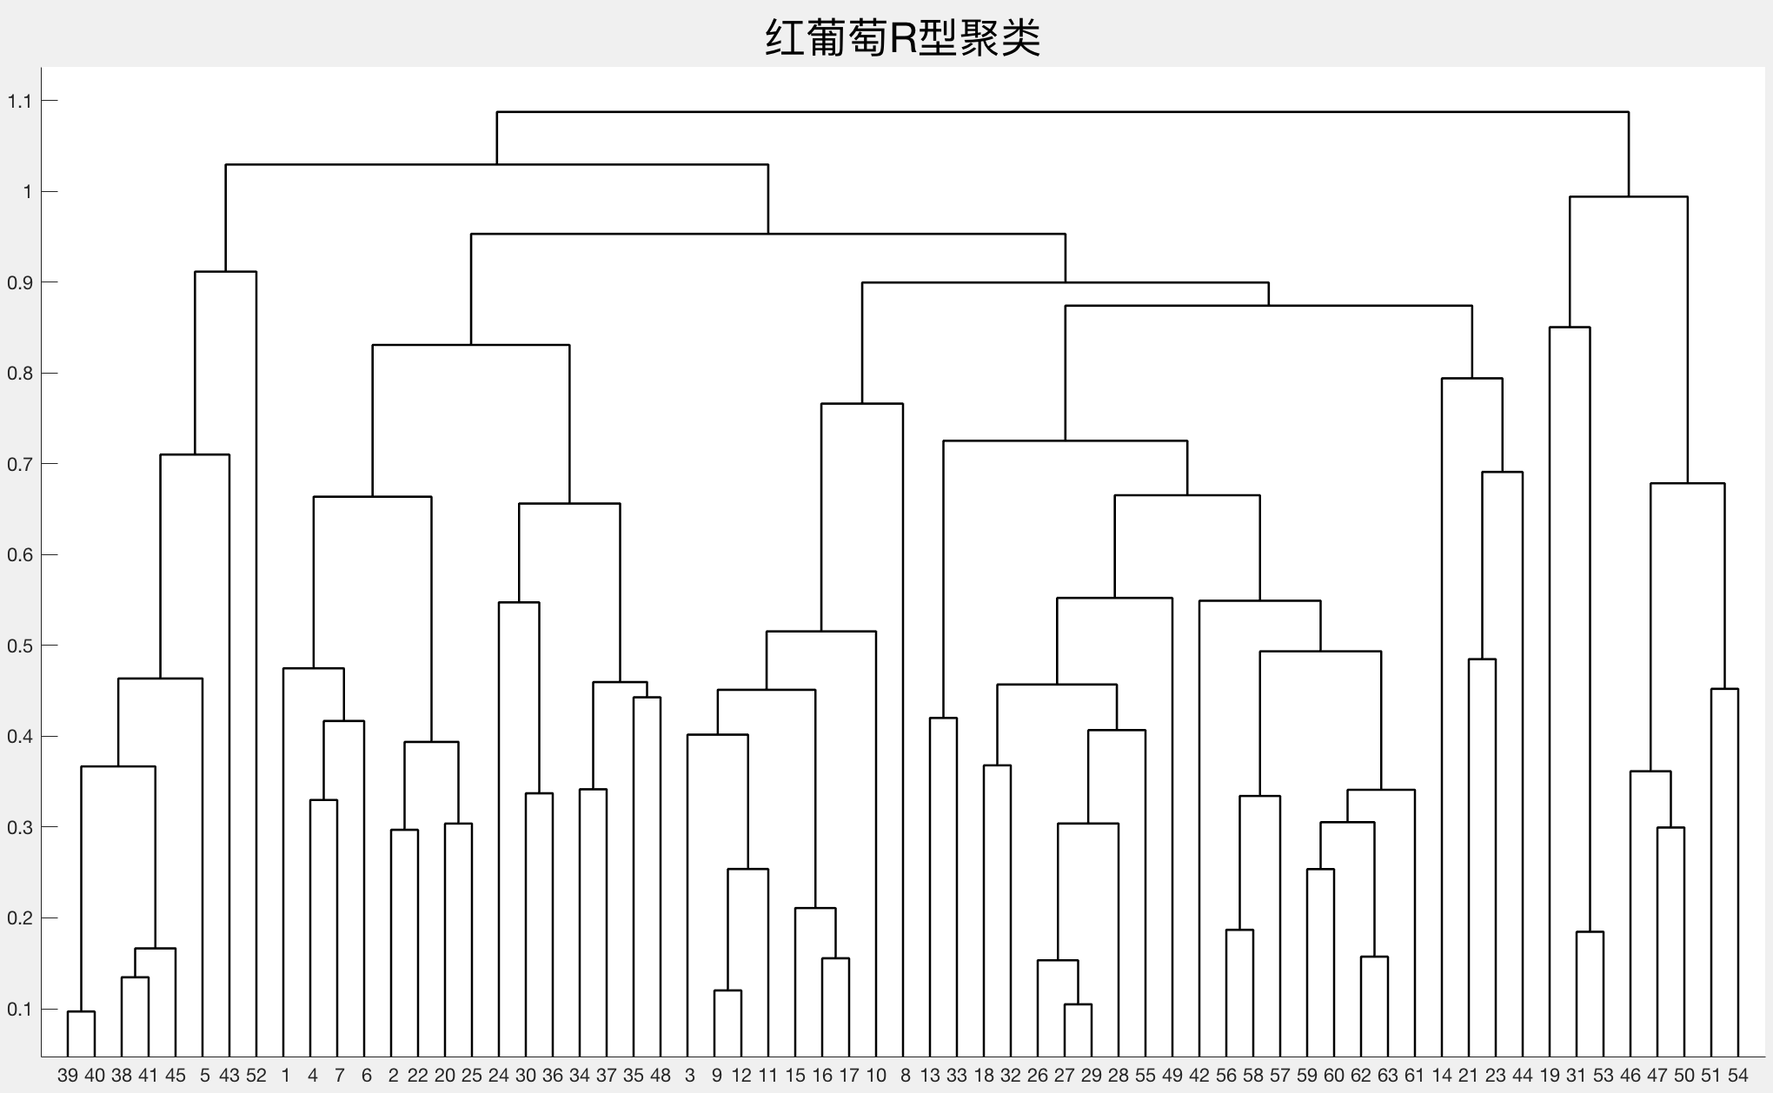
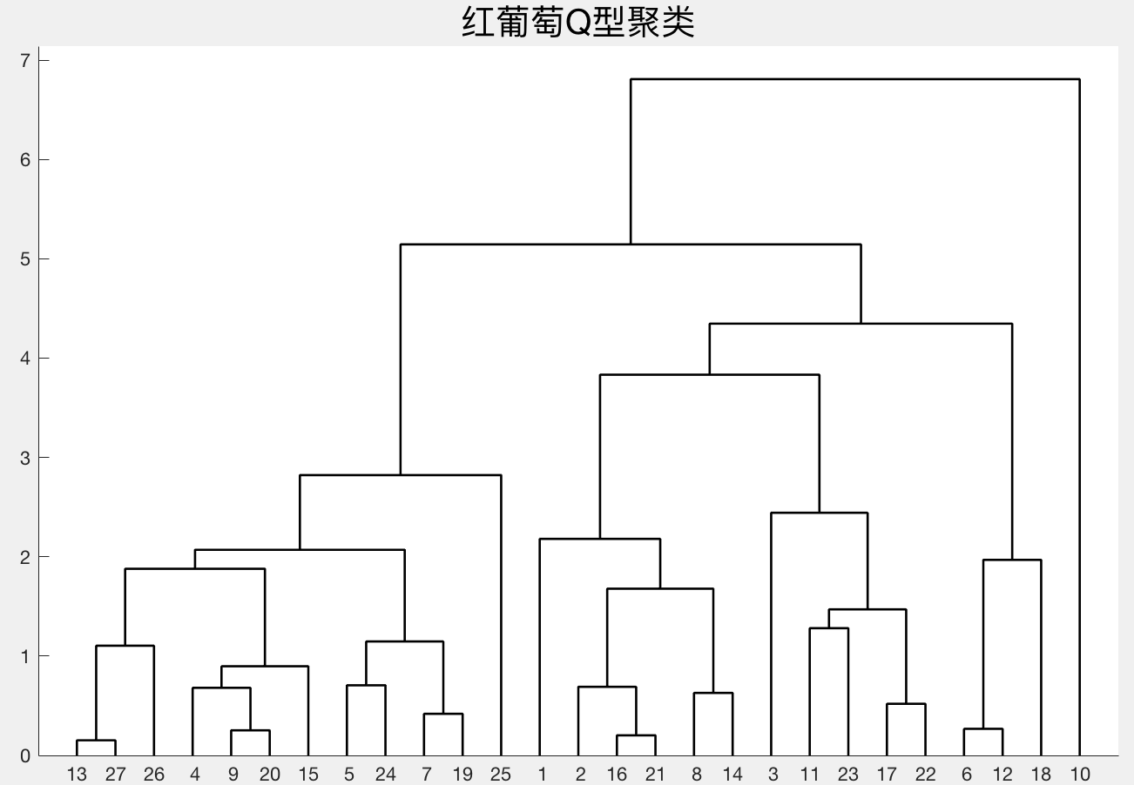

 | 白葡萄指标选取 |  | 黄色的是选中指标序号
第一类（外观） | 19 | 20 | 24 | 48
第二类（平衡） | 42 | 44
第三类（口感） | 8 | 31 | 32 | 34 | 36 | 46 | 47 | 49 | 50
第四类（营养物质） | 1 | 2 | 3 | 4 | 5 | 6 | 7 | 9 | 10 | 11 | 12 | 13 | 14 | 15 | 16 | 17 | 18 | 21 | 22 | 23 | 25 | 26 | 27 | 28 | 29 | 30 | 33 | 35 | 37 | 38 | 39 | 40 | 41 | 43 | 45 | 51 | 52 | 53 | 54 | 55 | 56 | 57 | 58 | 59 | 60 | 61 | 62 | 63

平均分 | 天门冬氨酸 | 花色苷mg/100g鲜重 | PH值 | 果穗质量/g
77.1667 | 优 | 1 | 2 | 3 | 4 | 5 | 10 | 14 | 17 | 18 | 19 | 20 | 21 | 22 | 23 | 24 | 25 | 26 | 27 | 28
77.0909 | 良 | 6 | 11 | 12 | 15
71.8000 | 中 | 7 | 8 | 9 | 13 | 16

